Sheet1
위치① | 진찰=>예진실
위치② | 진찰=>예진실-치과
내용 | 예약/접수=> 검사실별 실시현황=>검사 접수/취소 탭에서 성별 및 연령이 보여지는 것처럼 그림① 에서 보여지는 위치① 및 위치② 에 성별 및 연령이 보여지도록 설정해주시면 됩니다.
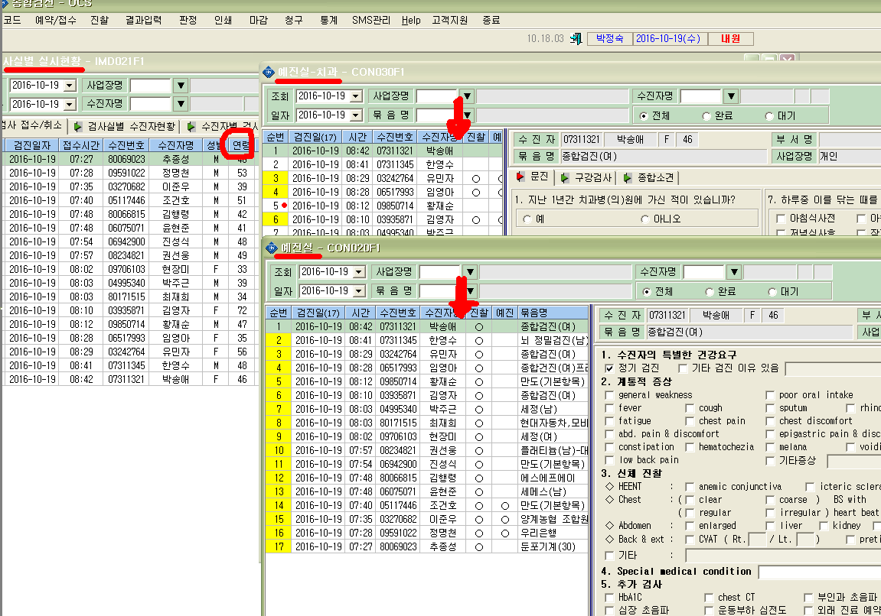
그림①

